Рус
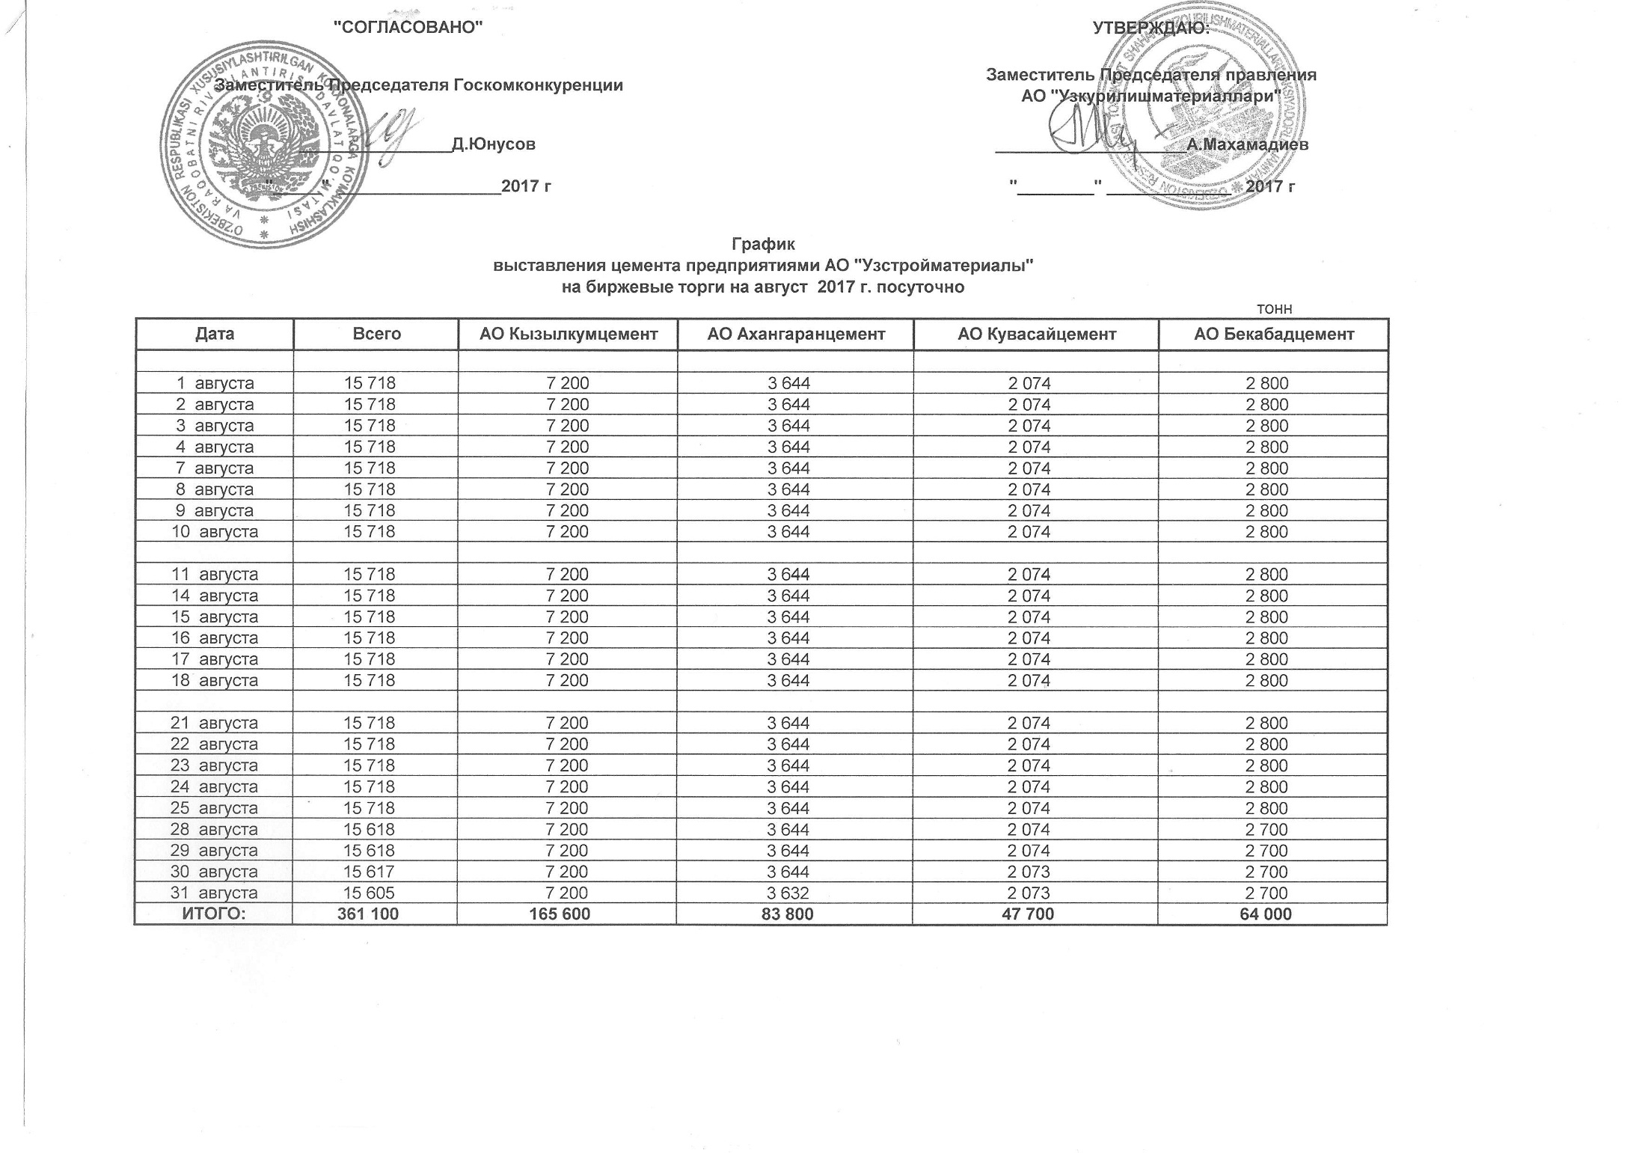
График выставления цемента предприятиями АО "Узстройматериалы" на биржевые торги на август 2017 г. посуточно
 |  |  |  |  | тонн
Дата | Всего | АО Кызылкумцемент | АО Ахангаранцемент | АО Кувасайцемент | АО Бекабадцемент
2017-08-01 | 15,718 | 7,200 | 3,644 | 2,074 | 2,800
2017-08-02 | 15,718 | 7,200 | 3,644 | 2,074 | 2,800
2017-08-03 | 15,718 | 7,200 | 3,644 | 2,074 | 2,800
2017-08-04 | 15,718 | 7,200 | 3,644 | 2,074 | 2,800
2017-08-07 | 15,718 | 7,200 | 3,644 | 2,074 | 2,800
2017-08-08 | 15,718 | 7,200 | 3,644 | 2,074 | 2,800
2017-08-09 | 15,718 | 7,200 | 3,644 | 2,074 | 2,800
2017-08-10 | 15,718 | 7,200 | 3,644 | 2,074 | 2,800

2017-08-11 | 15,718 | 7,200 | 3,644 | 2,074 | 2,800
2017-08-14 | 15,718 | 7,200 | 3,644 | 2,074 | 2,800
2017-08-15 | 15,718 | 7,200 | 3,644 | 2,074 | 2,800
2017-08-16 | 15,718 | 7,200 | 3,644 | 2,074 | 2,800
2017-08-17 | 15,718 | 7,200 | 3,644 | 2,074 | 2,800
2017-08-18 | 15,718 | 7,200 | 3,644 | 2,074 | 2,800

2017-08-21 | 15,718 | 7,200 | 3,644 | 2,074 | 2,800
2017-08-22 | 15,718 | 7,200 | 3,644 | 2,074 | 2,800
2017-08-23 | 15,718 | 7,200 | 3,644 | 2,074 | 2,800
2017-08-24 | 15,718 | 7,200 | 3,644 | 2,074 | 2,800
2017-08-25 | 15,718 | 7,200 | 3,644 | 2,074 | 2,800
2017-08-28 | 15,618 | 7,200 | 3,644 | 2,074 | 2,700
2017-08-29 | 15,618 | 7,200 | 3,644 | 2,074 | 2,700
2017-08-30 | 15,617 | 7,200 | 3,644 | 2,073 | 2,700
2017-08-31 | 15,605 | 7,200 | 3,632 | 2,073 | 2,700
ЖАМИ | 361,100 | 165,600 | 83,800 | 47,700 | 64,000

